图表
销售业绩表
季度 | 软件 | 硬件
一季度 | 1320 | 820
二季度 | 1567 | 862
三季度 | 2001 | 789
四季度 | 2300 | 900

高级筛选
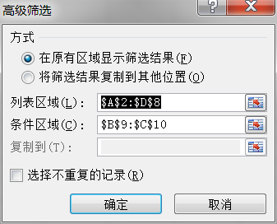
业绩统计表
品牌 | 销售量 | 交易额 | 推销员
长安之星 | 34 | 1303560 | 李宁
丰田 | 67 | 8521235 | 李宁
夏利 | 41 | 4528960 | 齐飞
富康 | 35 | 6542300 | 齐飞
帕萨特 | 18 | 3601258 | 王盘
宝来 | 20 | 7506893 | 王盘
 | 销售量 | 交易额
 | >=35 | >=6000000

排序
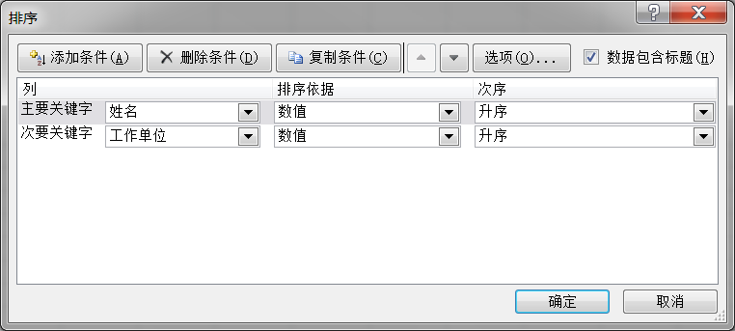
IT发展高层论坛签到表
姓名 | 工作单位 | 职务 | 联系方式 | 电子信箱 | 备注
张微微 | 启蒙科技 | 部门经理 | 13745631258 | qimengkeji@166.com
姚顺 | 民建软件 | 技术人员 | 15865421563 | minjian@sina.Com
姚川 | 民建软件 | 技术人员 | 15876931234 | minjian@sina.Com
杨冠军 | 黎明电脑 | 技术人员 | 15936974563 | liming@22.com
魏军帅 | 民建软件 | 技术人员 | 13246567896 | minjian@sina.Com
魏海婉 | 启蒙科技 | 经理 | 15845675214 | qimengkeji@163.com
王洋洋 | 阳明科技 | 总经理 | 13022221456 | wangyang@126.com
宋飞星 | 启蒙科技 | 部门经理 | 13412358693 | qimengkeji@164.com
任言泽 | 民建软件 | 技术人员 | 13325673214 | minjian@sina.Com
李向鹏 | 黎明电脑 | 经理 | 13845621023 | liming@21.com
李高朋 | 黎明电脑 | 技术人员 | 13024565860 | liming@23.com
姜跃华 | 同济数码 | 技术人员 | 13845621456 | tongji@126.com
陈鹏 | 同济数码 | 部门经理 | 13542634120 | chenpeng@163.com
毕森 | 启蒙科技 | 部门经理 | 13201236321 | qimengkeji@165.com

